Tes
TASK | Web Taisho Report SF |  |  |  |  | Database: | 84
Link Apk | http://dev.pitjarus.co/taisho/mockup/pages/view/report_sf |  |  |  |  | Username: | admin
Link Brief | https://docs.google.com/document/d/1czZY7NW2CLEBGXhGS1oeV1S4gve1hKqnD2UXuRhLNzM/edit |  |  |  |  | Password: | taisho2020
DEVICE | Hp Laptop |  |  |  |  | Kode Toko:
DATE TESTING | 2021-02-17 |  |  |  |  | Nama Toko:
Report ID:

No | Page | Menu | TEST SCENARIO | TEST SUB SCENARIO | RESULT | Expectation | REMARKS | Note
1 |  | Report SF | Filter Bulan Februari |  | sesuai ekspektasi | 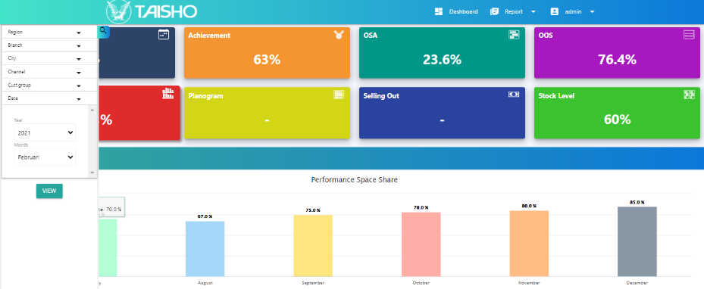 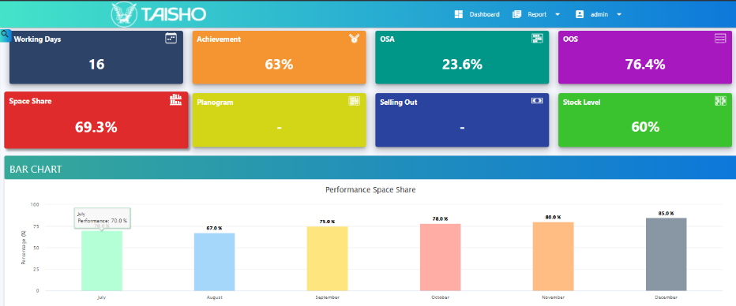 Data pada bulan Februari 2021 muncul saat di filter
 |  |  | Filter Bulan Januari |  | sesuai ekspektasi | 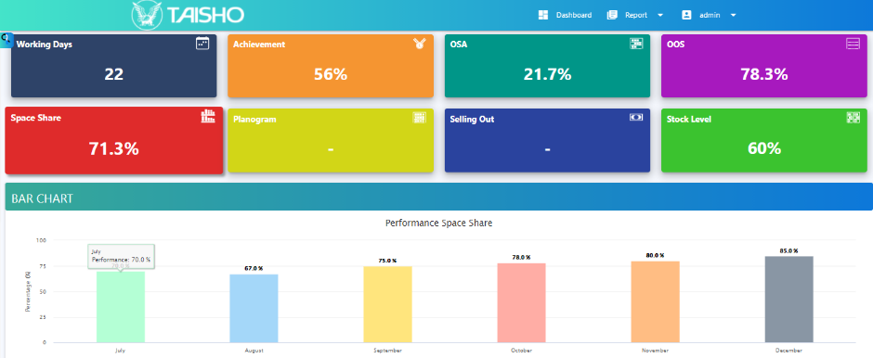  Data pada bulan Januari 2021 muncul saat di filter
 |  |  | Filter Bulan Desember |  | sesuai ekspektasi | Data pada bulan Desember 2019 muncul saat di filter, terdapat data Selling Out
 |  |  | Filter Bulan Maret |  | sesuai ekspektasi | Data pada bulan Maret 2020 muncul saat di filter, terdapat data Planogram
 |  |  | Filter Halaman |  | tidak sesuai ekspektasi |  | Saat loading page Bar Chart pada Achievement penulisa typo "Achevement" (belum sesuai)
 |  |  | Filter Halaman |  | tidak sesuai ekspektasi |  | Saat filter ke bulan lain, Pada User PMD. Table jika tidak ada nilai maka Default data menjadi - , namun saat di filter angka masih muncul (belum sesuai)

Conclusion overall test |  |  |  |  |  |  | Not Passed

 |  |  |  |  |  |  | Quality Control

 |  |  |  |  |  |  | Panji Aryo

